Sheet1
Pielikums Nr. 1

Tehniskā specifikācija un finanšu piedāvājums
Tirgus izpēte
Sliežu ceļu kabu piegāde

1. Piegādājamās preces CPV kods: 34946230-1, Sliežu āķskrūves, paliktņi un savilktņi.
2. Plānotie piegādes nosacījumi: 2026, gadā viens pasūtījums par 5 tonnām preces un 2027. gadā jāpiegādā pārējais apjoms (prognozējoši arī 5 tonnas).
3. Preces izcelsme: piedāvātā prece nedrīkst būt ražota Krievijas Federācijā vai Baltkrievijas Republikā, kā arī nav tikusi un/vai netiek iepirkta vai iegūta no šajās valstīs reģistrētiem ražotājiem vai piegādātājiem.

Nr. | Preces nosaukums/ Pasūtītāja tehniskā specifikācija | Mērvienība | Daudzums* | Pretendenta piedāvājums

 |  |  |  | Ražotāja preces nosaukums, tehniskie parametri | Preces ražotājs | Ražotāja preces artikuls | Preces vienas vienības cena, EUR bez PVN | Kopējā summa, EUR bez PVN
1 | SLIEŽU CEĻU KABAS 16*16*165 | tonna | 10 |  |  |  |  | 0.00
Sliežu ceļu kabu 16*16*165, izmanto, lai piestiprinātu sliedes pie koka gulšņiem. Kabas izgatavo no oglekļa tērauda. Tām ir ovāla galviņa ar kvadrātveida šķērsgriezumu un noasinātu galvu (pielikumā rasējums).
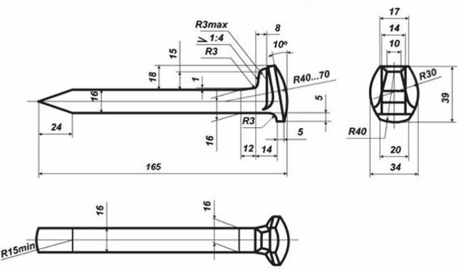

Pavisam kopā, EUR bez PVN: |  |  |  |  |  |  |  | 0.00
* Norādītais prognozētais daudzums un tas ir orientējošs un var mainīties.

